Div. informationer
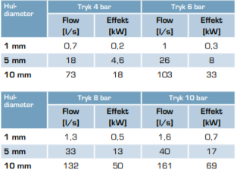
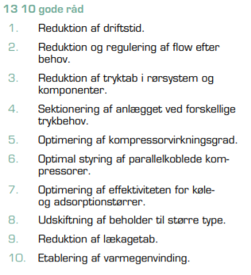
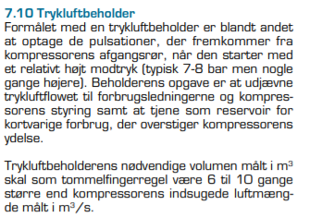
Kilde: Den lille blå om trykluft 2019
https://elforsk.dk/sites/elforsk.dk/files/media/dokumenter/2019-01/Den_lille_blaa_om_trykluft.pdf

 | Lækage oversigt.

